Hoja 1
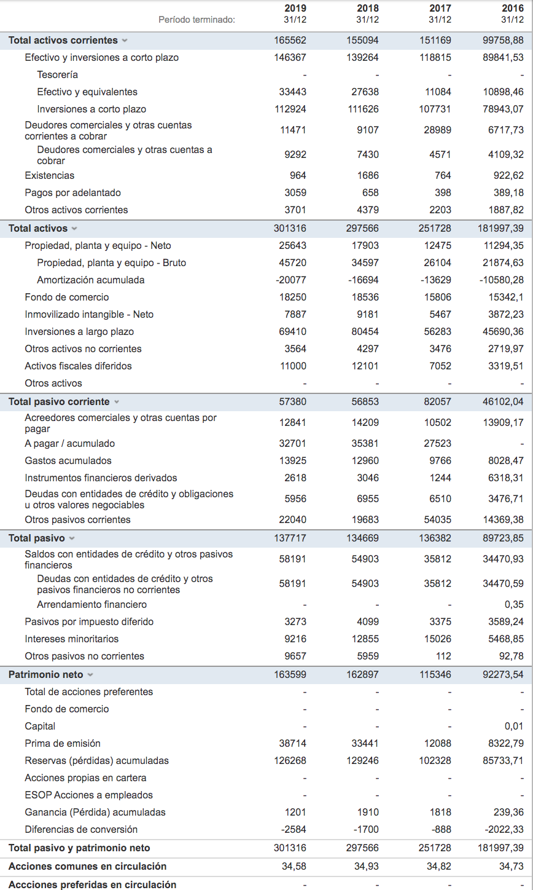

 |  |  |  |  | BALANCE | 2019 | 2018 | 2017 | 2016
 |  |  |  |  | Activo no corriente | 135754 | 142472 | 100559 | 82238.52
 |  |  |  |  | Material | 25643 | 17903 | 12475 | 11294.35
 |  |  |  |  | Inmaterial | 26137 | 27717 | 21273 | 19214.33
 |  |  |  |  | Financiero | 80410 | 92555 | 63335 | 49009.87
 |  |  |  |  | Otros AF | 3564 | 4297 | 3476 | 2719.97

 |  |  |  |  | Activo corriente | 165562 | 155094 | 151169 | 99758.88
 |  |  |  |  | Stocks | 964 | 1686 | 764 | 922.62
 |  |  |  |  | Clientes | 11471 | 9107 | 28989 | 6717.73
 |  |  |  |  | Inv. financiera | 112924 | 111626 | 107731 | 78943.07
 |  |  |  |  | Caja | 33443 | 27638 | 11084 | 10898.46 | efectivo + tesoreria
 |  |  |  |  | Otros AC | 6760 | 5037 | 2601 | 2277

 |  |  |  |  | TOTAL ACTIVO | 301316 | 297566 | 251728 | 181997.4

 |  |  |  |  | Patrimonio Neto | 163599 | 162897 | 115346 | 92273.53
 |  |  |  |  | Capital social | 37331 | 33651 | 13018 | 6539.82
 |  |  |  |  | Reservas | 124288 | 101803 | 84010 | 74659.36
 |  |  |  |  | PyG | 1,980 | 27443 | 18318 | 11074.35 | (pyg se incluye en reservas en investing.com)

 |  |  |  |  | Pasivo no corriente | 80337 | 77816 | 54325 | 43621.8
 |  |  |  |  | Deuda financiera M/L | 70680 | 71857 | 54213 | 43529.02
 |  |  |  |  | Otros PNC | 9657 | 5959 | 112 | 92.78

 |  |  |  |  | Pasivo corriente | 57380 | 56853 | 82057 | 46102.04
 |  |  |  |  | Deuda financ. corto | 35340 | 37170 | 28022 | 31732.66
 |  |  |  |  | Otros PC | 22040 | 19683 | 54035 | 14369.38

 |  |  |  |  | TOTAL P.NETO y P | 301316 | 297566 | 251728 | 181997.4

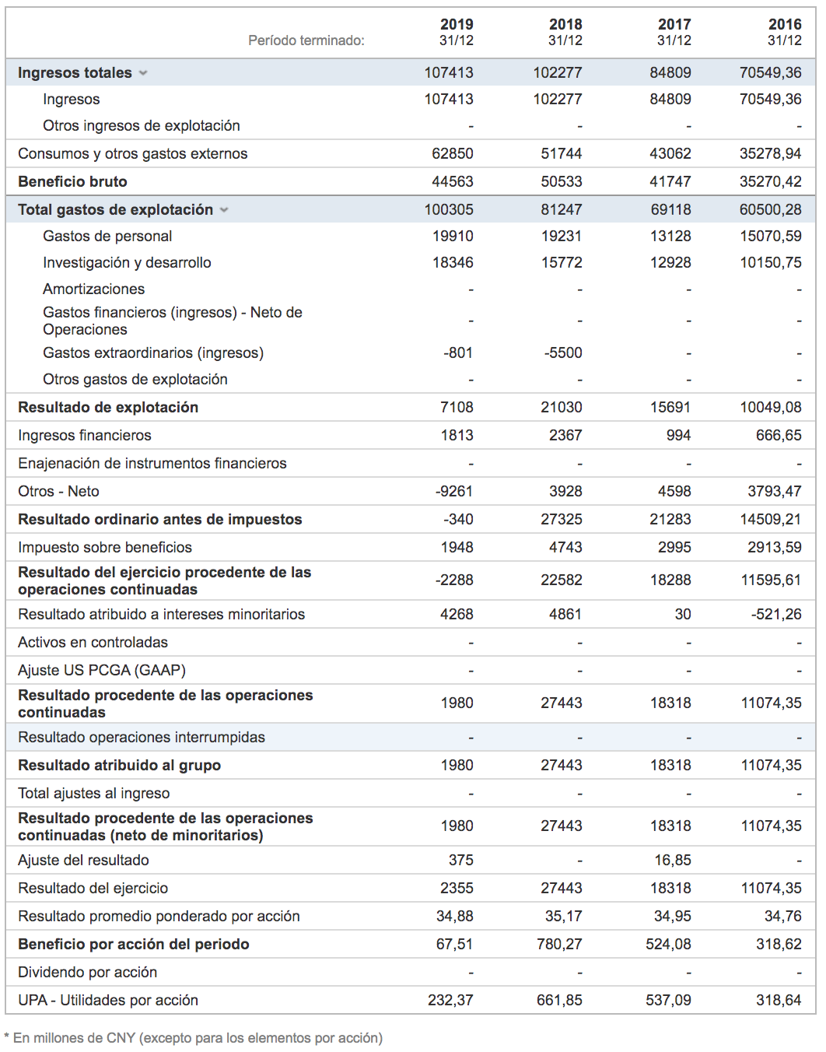

 |  |  |  |  | PYG | 2019 | 2018 | 2017 | 2016
 |  |  |  |  | INGRESOS | 107413 | 102277 | 84809 | 70549.36
 |  |  |  |  | Ventas | 107413 | 102277 | 84809 | 70549.36
 |  |  |  |  | Subvenciones | 0 | 0 | 0 | 0
 |  |  |  |  | Otros | 0 | 0 | 0 | 0

 |  |  |  |  | GASTOS | 100305 | 81247 | 69118 | 60500.28
 |  |  |  |  | Compras | 62850 | 51744 | 43062 | 35278.94
 |  |  |  |  | Variacion exist. | 0 | 0 | 0 | 0
 |  |  |  |  | Personal | 19910 | 19231 | 13128 | 15070.59
 |  |  |  |  | Otros | 17545 | 10272 | 12928 | 10150.75

 |  |  |  |  | EBITDA | 7108 | 21030 | 15691 | 10049.08
 |  |  |  |  | Gastos financ. | 7448 | 6295 | 5592 | 4460.12
 |  |  |  |  | BAAT | -340 | 27325 | 21283 | 14509.2
 |  |  |  |  | Amortiz. | 0 | 0 | 0 | 0
 |  |  |  |  | BAT | -340 | 27325 | 21283 | 14509.2
 |  |  |  |  | Impuestos | 1948 | 4743 | 2995 | 2913.59
 |  |  |  |  | Operaciones cont. | -2,288 | 22582 | 18288 | 11595.61
 |  |  |  |  | Interes financ. | 4268 | 4861 | 30 | -521.26
 |  |  |  |  | RESULTADO NETO | 1,980 | 27443 | 18318 | 11074.35

RENTABILIDAD

RATIOS

RENTABILIDAD | 2019 | 2018 | 2017 | 2016
Rent. financiera | 1.21% | 16.85% | 15.88% | 12.00%
Rent. economica | -0.11% | 9.18% | 8.45% | 7.97%
Margen | -0.32% | 26.72% | 25.10% | 20.57%
Rotacion | 35.65% | 34.37% | 33.69% | 38.76%
SOLVENCIA | 2019 | 2018 | 2017 | 2016
RA/Act. real | 101.45% | 94.52% | 135.62% | 109.10%
RP/Inmov. neto | 315.95% | 357.07% | 341.79% | 302.45%
LIQUIDEZ | 2019 | 2018 | 2017 | 2016
Ratio circulante | 2.8853608 | 2.7279827 | 1.8422438 | 2.1638713
SOLVENCIA
Test ácido | 2.8685605 | 2.6983273 | 1.8329332 | 2.1438587

LIQUIDEZ

